Worksheet
 | Kod produktu / Product code | Opis | Description | Ilość / Quantity | Pakowane po / Packed
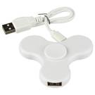 | 13428201TTP | Hub, koncentrator USB Fidget Spinner, biały. 3 porty, USB 2.0 | Fidget Spinner USB hub, white. 3 ports, USB 2.0 | 2797 | 200
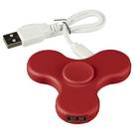 | 14328203TTP | Hub, koncentrator USB Fidget Spinner, czerwony. 3 porty, USB 2.0 | Fidget Spinner USB hub, red. 3 ports, USB 2.0 | 950 | 200
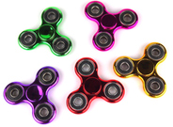 | 5903420741889 | Fidget spinner metaliczny, mix kolorów. Wielkość: ok. 7 cm, wymiary opakowania: 9 x 9 x 1 cm | Metallic fidget spinner, mix of colors. Size approx. 7 cm, package dimensions: 9 x 9 x 1 cm | 3791
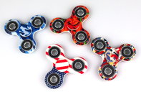 | 5903420741919 | Fidget spinner kolorowy, mix. Wielkość: ok. 7 cm, wymiary opakowania: 9 x 9 x 1 cm | Colorful fidget spinner, mix. Size: approx. 7 cm, package dimensions: 9 x 9 x 1 cm | 111
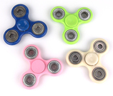 | 5903420741094 | Fidget spinner z łożyskiem, mix kolorów. Wielkość: ok. 7 cm, wymiary opakowania: 9 x 9 x 1 cm | Fidget spinner with a bearing, mix of colors. Size: approx. 7 cm, package dimensions: 9 x 9 x 1 cm | 2662
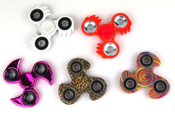 | 5903420741896 | Fidget spinner Ninja, mix wzorów. Wielkość: ok. 7 - 7,5 cm, wymiary opakowania: 9 x 9 x 1 i 10 x 10 x 1,5 cm | Fidget spinner Ninja, mix of designs. Size approx. 7 - 7.5 cm, package dimensions: 9 x 9 x 1 and 10 x 10 x 1.5 cm | 773
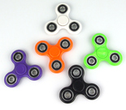 | 5903420741698 | Fidget spinner, mix kolorów. Wielkość: ok. 7 cm, wymiary opakowania: 9 x 9 x 1 cm | Fidget spinner, mix of colors. Size: approx. 7 cm, package dimensions: 9 x 9 x 1 cm | 12182
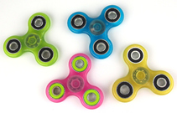 | 5903420741902 | Fidget spinner fluorescencyjny, mix kolorów. Wielkość: ok. 7 cm, wymiary opakowania: 9 x 9 x 1 cm | Fluorescent fidget spinner, mix of colors. Size: approx. 7 cm, package dimensions: 9 x 9 x 1 cm | 2139
SUMA/All |  |  |  | 25405

